상품제안서
팝업박스메모잇(주문제작형) | 상품코드: S23786

 |  |  |  |  |  |  | 02-713-8555 | www.synergygift.co.kr
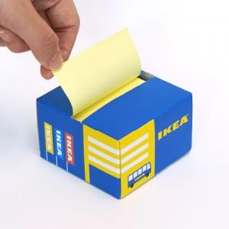

【상세/제작정보】 | <p><span style="font-size: 14pt;">※ 내지먹1도인쇄 1,000개 이상부터 가능합니다.</span></p><p><span style="font-size: 14pt;">※ 내지먹1도인쇄 진행시 별도 견적 요청 부탁드립니다.</span></p><p><span style="font-size: 14pt;">※ 운임비 별도 발생 됩니다.</span></p><p>&nbsp;</p>

【인쇄/포장옵션】 | 풀칼라 / OPP띠지

【공급단가】 | 수량 | 300~ | 1,000~ | 3,000~ | 10,000~ | 20,000~
*VAT별도 | 100매 | 2,270원 | 1,290원 | 1,090원 | 910원 | 840원
 | 200매 | 2,990원 | 1,960원 | 1,740원 | 1,480원 | 1,400원

【상품 URL】 | https://www.synergygift.co.kr:443/src/goods_detail.php?gdno=23786

